図3-1
図3 グラフでみる病院・一般診療所の職種別常勤換算従事者数の年次推移【静態調査】

1 医師
 | 1 | 1

図3-2
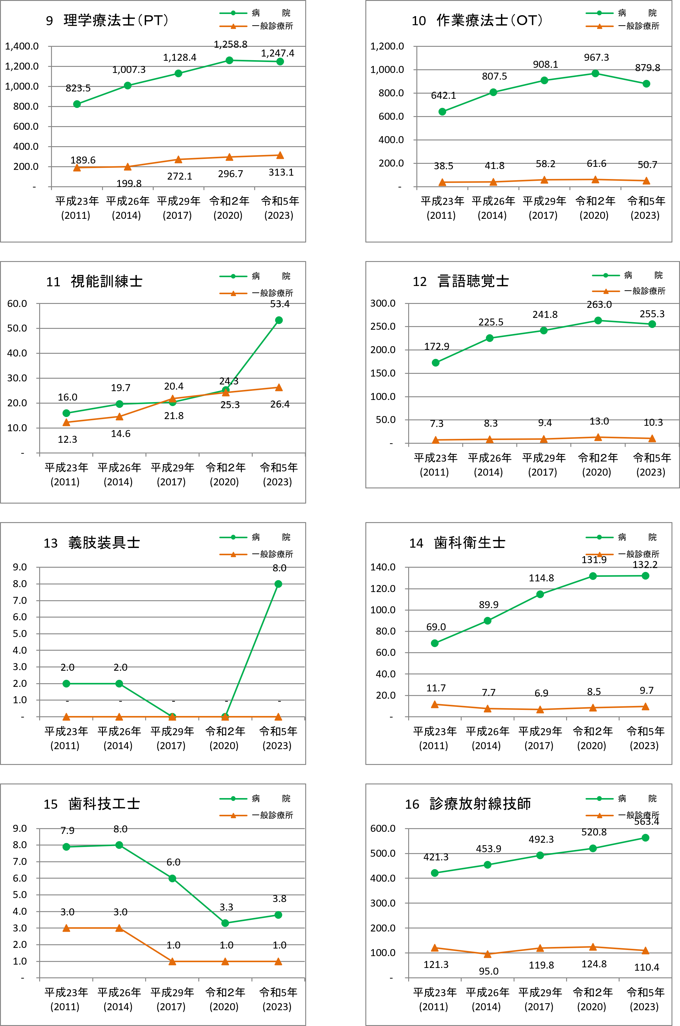

図3-3
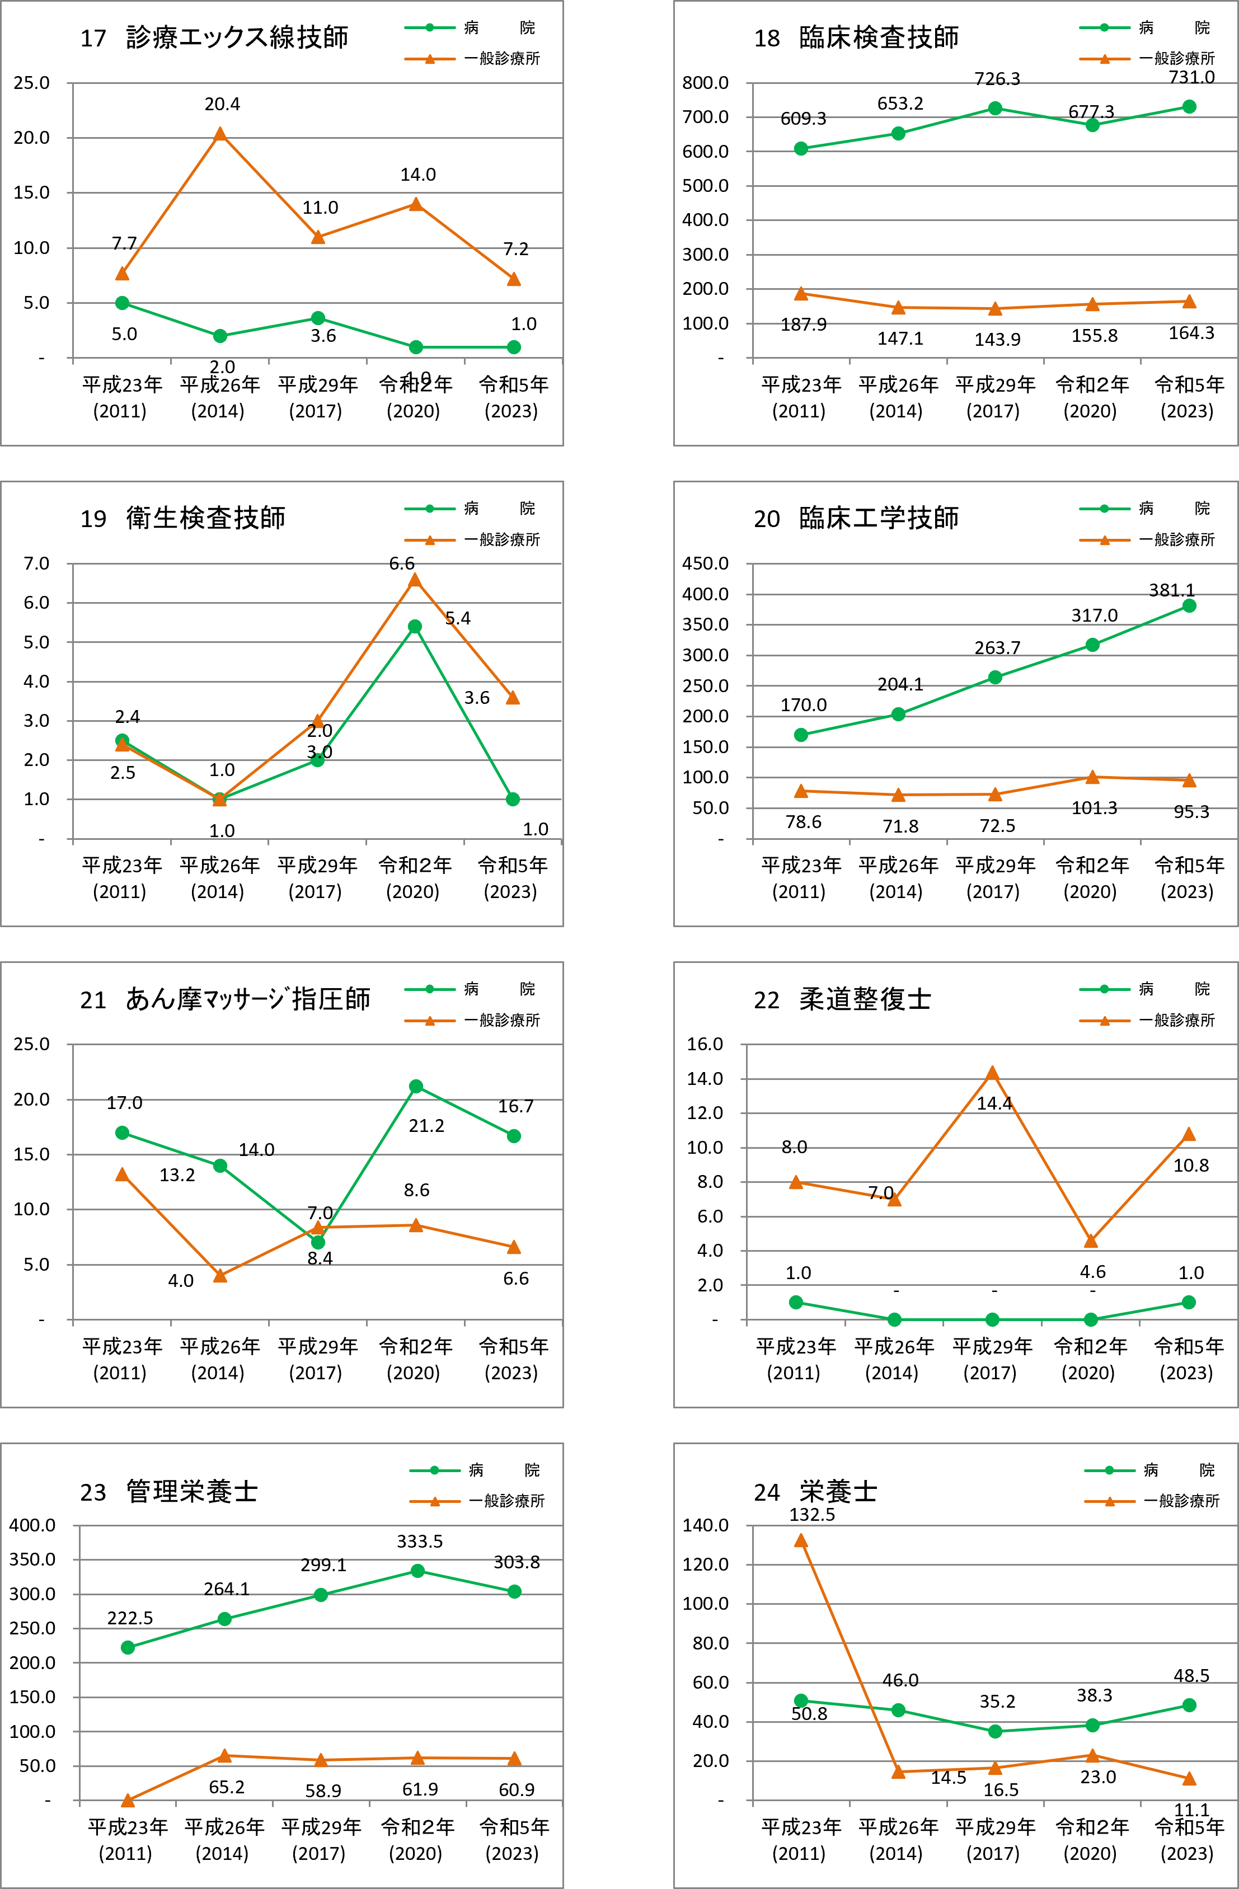

注）平成23年以前の一般診療所「栄養士」には「管理栄養士」を含む。 | 注）平成23年以前の一般診療所「栄養士」には「管理栄養士」を含む。

図3-4
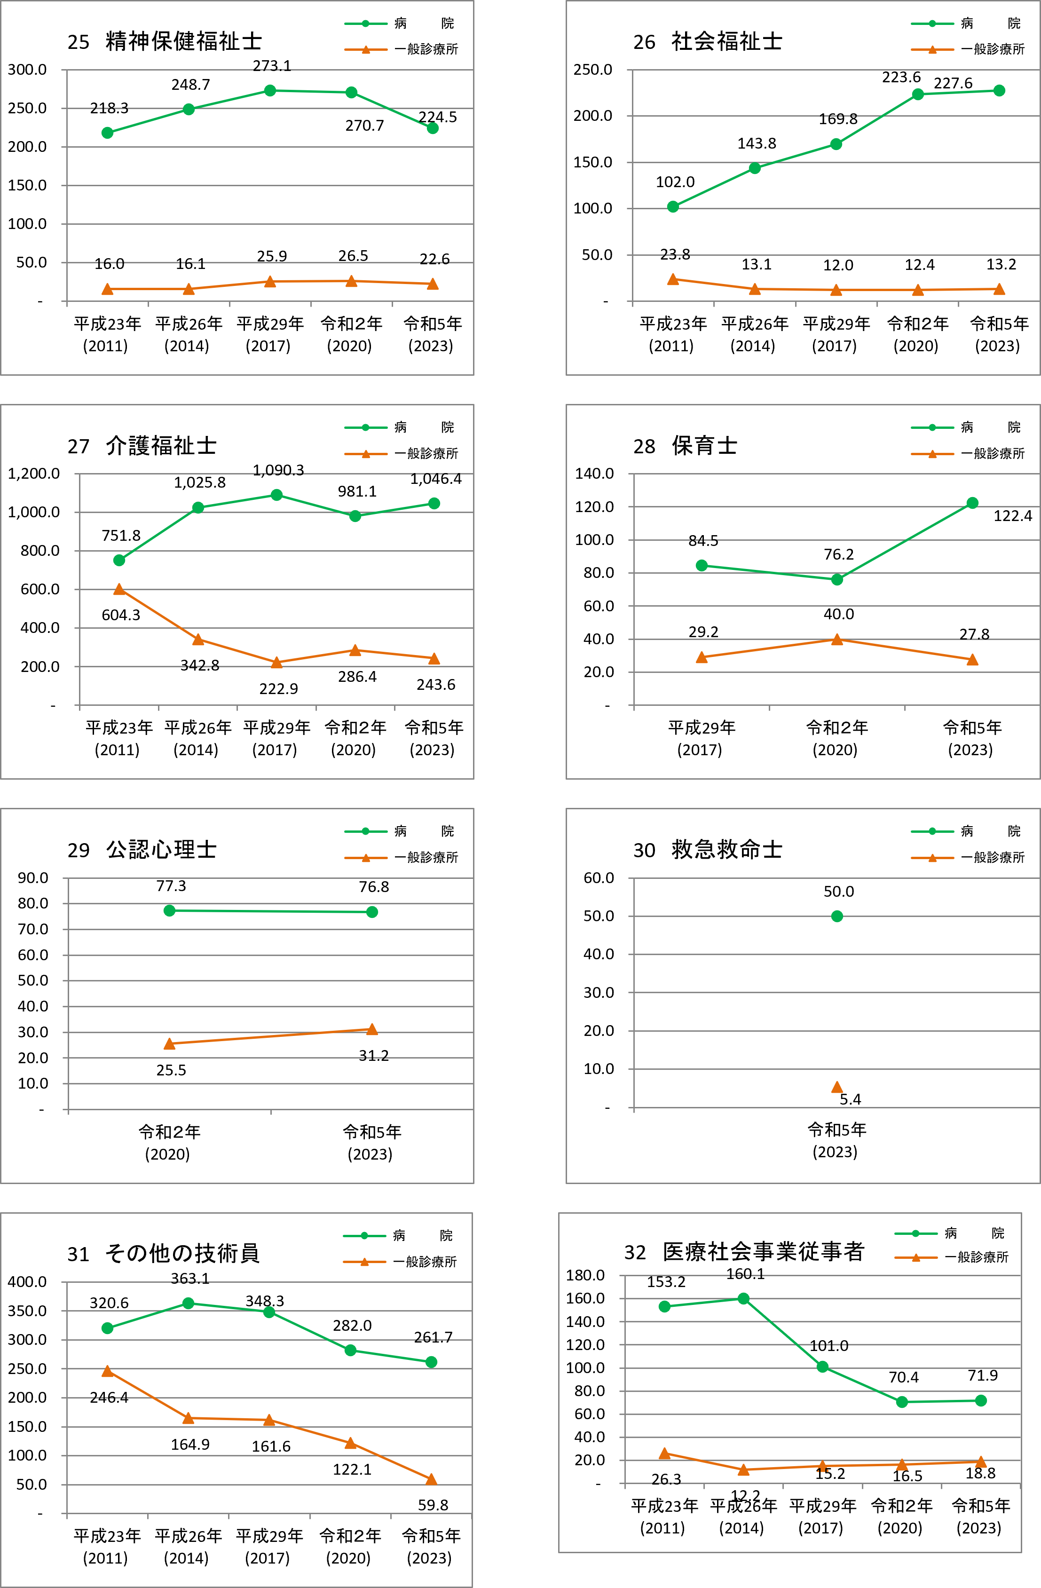

注）保育士 一般診療所は平成23年より、病院は平成29年より調査

図3-5
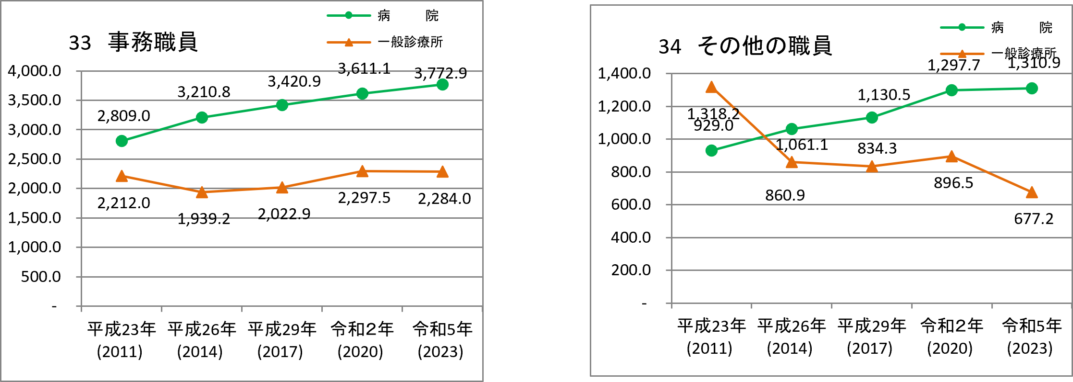

図4
図4 グラフでみる歯科診療所の職種別常勤換算従事者数の年次推移【静態調査】

